APPENDICES
Panimulang Gawain:
 | Magpakita ng larawan ng isang diwata at punong kawayan.




Source:
https://www.google.com.ph/search?biw=1263&bih=584&tbm=isch&sa=1&ei=8SiOWr-IG8Sq0gS9hbKQCA&q=larawan+ng+isang

Activity sheet
Aplikasyon: Kilalanin ang mga sumusunod kung pampanitikan o hindi.
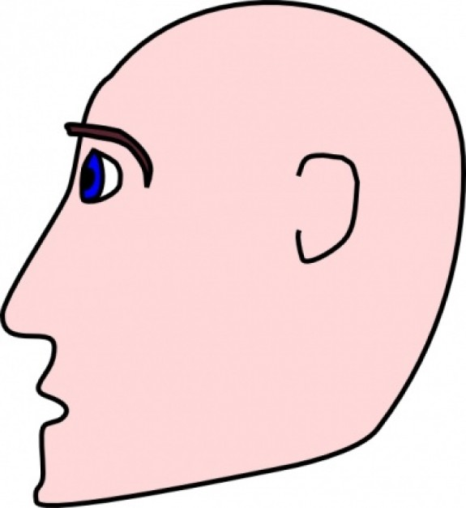

1

si Mariang Mapanagarapin |  | Ang Nakalbong Datu

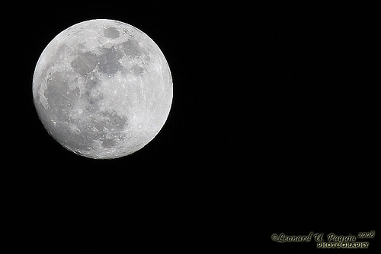

Ang Batik ng Buwan |  |  | Ang Diwata ng Karagatan



 | Ang Araw at Buwan

Source:

https://www.google.com.ph/search?dcr=0&tbm=isch&sa=1&ei=FjSOWrGeLITN0gScr4zQBA&q=larawan+ng+buwan+at+araw+na+magka

